健診申込書
【協会けんぽ加入事業所】 金沢さくら医院 健康診断申込書 |  |  |  |  |  |  |  |  | 申込日 年 月 日 名 ／ 申込書 枚 |  |  |  |  |  |  |  |  |  |  |  |  |  |  | 1P

ﾌﾘｶﾞﾅ |  |  |  |  |  | 所在地④ |  |  |  |  | 担当者 |  |  |  |  | 支払い方法
会社名 |  |  |  |  |  |  |  |  |  |  |  |  |  |  |  | ☐ | 当日個々に窓口精算 （領収書 有 ・ 無）
 |  |  |  |  |  |  |  |  |  |  | TEL |  |  |  |  | ☐ | 当日追加オプションのみ窓口払い(事前コースは会社請求)
 |  |  |  |  |  |  |  |  |  |  |  |  |  |  |  | ☐ | すべて会社請求にて後日払い（事前コース/オプション検査）
上記と連絡先が異なる場合（事業所・店舗）ご記入
ﾌﾘｶﾞﾅ |  |  |  |  |  | 所在地⑤ |  |  |  |  | 担当者 |  |  |  |  | 送付先にレ点チェックを付けてください
事業所 |  |  |  |  |  |  |  |  |  |  |  |  |  |  |  | 問診票 |  | ☐ | ④会社住所 | ☐ | ⑤事業所 | ☐ | 自宅
 |  |  |  |  |  |  |  |  |  |  | TEL |  |  |  |  | 健診結果 |  | ☐ | ④会社住所 | ☐ | ⑤事業所 | ☐ | 自宅

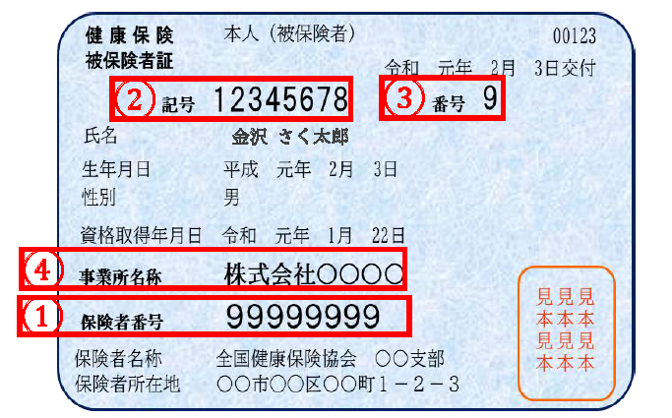
 |  |  |  |  |  |  |  |  |  | 【※下記、□にレ点チェックをお願いいたします】
 |  |  |  |  |  |  |  |  | ☐ | 【会社請求の方】 同月内10名様未満の場合に限り、1請求毎に手数料550円加算となりますのでご了承願います。
 |  |  |  |  |  |  |  |  | ☐ | 【胃部検査の注意事項】 胃部検査は必須項目のため自己都合による未実施不可です。やむを得ずバリウム検査・胃カメラを未実施選択の場合は、ABC検査(5,500円)もしくはピロリ菌(2,200円)を推奨いたします。 胃部検査未実施の理由は、右端に必ず理由をご記載ください 妊娠中の方、健診前に他医療機関にて胃カメラを実施している(実施日申告)／アレルギー持ちの方は、相談の上、当日医師判断となります。

①
②
 |  |  |  |  |  |  |  |  | ☐ | 【胃カメラ検査キャンセルポリシー】日程変更・キャンセルをされた場合、7営業日前から1,500円を徴収しておりますのでご注意ください
保険者番号 |  |  | 記号

③
番号 |  | フ リ ガ ナ |  |  | 生 年 月 日 |  | 〇か印で記入ください |  |  | 協会けんぽ制度利用 〇もしくは印で記入下さい |  |  |  |  | 第1希望日 （AM・PMに〇を付けて下さい） |  |  |  | 第2希望日 （AM・PMに〇を付けて下さい） |  |  |  | オプション検査／備考
 |  | 氏 名
 |  |  |  | 男 | 昭 | 年 月 日 | 一般健診 （35歳～74歳） | 定期健康診断 （35歳未満） | ※(1) 付加健診 |  | ※(2) 差額 人間ドック | ※(3) 乳がん検診 （偶数年齢） | ※(4) 子宮がん検診 （偶数年齢） | 胃カメラ （6,600円） | 月 日 AM・PM |  |  |  | 月 日 AM・PM
 |  |  |  | ・ | ・
 |  |  |  | 女 | 平
 |  |  |  | 男 | 昭 | 年 月 日 | 一般健診 （35歳～74歳） | 定期健康診断 （35歳未満） | ※(1) 付加健診 |  | ※(2) 差額 人間ドック | ※(3) 乳がん検診 （偶数年齢） | ※(4) 子宮がん検診 （偶数年齢） | 胃カメラ （6,600円） | 月 日 AM・PM |  |  |  | 月 日 AM・PM
 |  |  |  | ・ | ・
 |  |  |  | 女 | 平
 |  |  |  | 男 | 昭 | 年 月 日 | 一般健診 （35歳～74歳） | 定期健康診断 （35歳未満） | ※(1) 付加健診 |  | ※(2) 差額 人間ドック | ※(3) 乳がん検診 （偶数年齢） | ※(4) 子宮がん検診 （偶数年齢） | 胃カメラ （6,600円） | 月 日 AM・PM |  |  |  | 月 日 AM・PM
 |  |  |  | ・ | ・
 |  |  |  | 女 | 平
 |  |  |  | 男 | 昭 | 年 月 日 | 一般健診 （35歳～74歳） | 定期健康診断 （35歳未満） | ※(1) 付加健診 |  | ※(2) 差額 人間ドック | ※(3) 乳がん検診 （偶数年齢） | ※(4) 子宮がん検診 （偶数年齢） | 胃カメラ （6,600円） | 月 日 AM・PM |  |  |  | 月 日 AM・PM
 |  |  |  | ・ | ・
 |  |  |  | 女 | 平
 |  |  |  | 男 | 昭 | 年 月 日 | 一般健診 （35歳～74歳） | 定期健康診断 （35歳未満） | ※(1) 付加健診 |  | ※(2) 差額 人間ドック | ※(3) 乳がん検診 （偶数年齢） | ※(4) 子宮がん検診 （偶数年齢） | 胃カメラ （6,600円） | 月 日 AM・PM |  |  |  | 月 日 AM・PM
 |  |  |  | ・ | ・
 |  |  |  | 女 | 平
 |  |  |  | 男 | 昭 | 年 月 日 | 一般健診 （35歳～74歳） | 定期健康診断 （35歳未満） | ※(1) 付加健診 |  | ※(2) 差額 人間ドック | ※(3) 乳がん検診 （偶数年齢） | ※(4) 子宮がん検診 （偶数年齢） | 胃カメラ （6,600円） | 月 日 AM・PM |  |  |  | 月 日 AM・PM
 |  |  |  | ・ | ・
 |  |  |  | 女 | 平
 |  |  |  | 男 | 昭 | 年 月 日 | 一般健診 （35歳～74歳） | 定期健康診断 （35歳未満） | ※(1) 付加健診 |  | ※(2) 差額 人間ドック | ※(3) 乳がん検診 （偶数年齢） | ※(4) 子宮がん検診 （偶数年齢） | 胃カメラ （6,600円） | 月 日 AM・PM |  |  |  | 月 日 AM・PM
 |  |  |  | ・ | ・
 |  |  |  | 女 | 平

 |  |  |  | 【レディースデイ】 月曜日PMは女性のみ |  |  |  |  |  | 【胃カメラ検査】 月曜日～土曜日 AM実施 （経鼻・経口局部麻酔）

 |  |  |  |  |  |  |  |  |  |  |  |  |  |  |  |  |  | 【返送先】 FAX：045-786-5541
※(1) 付加健診→40歳・45歳・50歳・55歳・60歳・65歳・70歳の節目年齢の方が対象です。（負担額2,689円） |  |  |  |  |  |  |  |  |  |  |  |  |  |  |  | 【返送先】 FAX：045-786-5541
※(2) 差額ドック→金沢さくら医院人間ドック45,100円が協会けんぽ加入者33,300円で受診可能に。(※1)の節目年齢の方は26,300円で受けられる制度の大変お得な人間ドックです
※(3) 乳がん検診→一般健診を受診する40歳から74歳の偶数年齢に達する方
※(4) 子宮頸がん検診→一般健診を受診する36歳から74歳の偶数年齢に達する方

 | 【協会けんぽ加入事業所】 金沢さくら医院 健康診断申込書 |  |  |  |  |  |  |  |  |  | 申込日 年 月 日 名 ／ 申込書 枚 |  |  |  |  |  |  |  |  |  |  |  |  | 2P

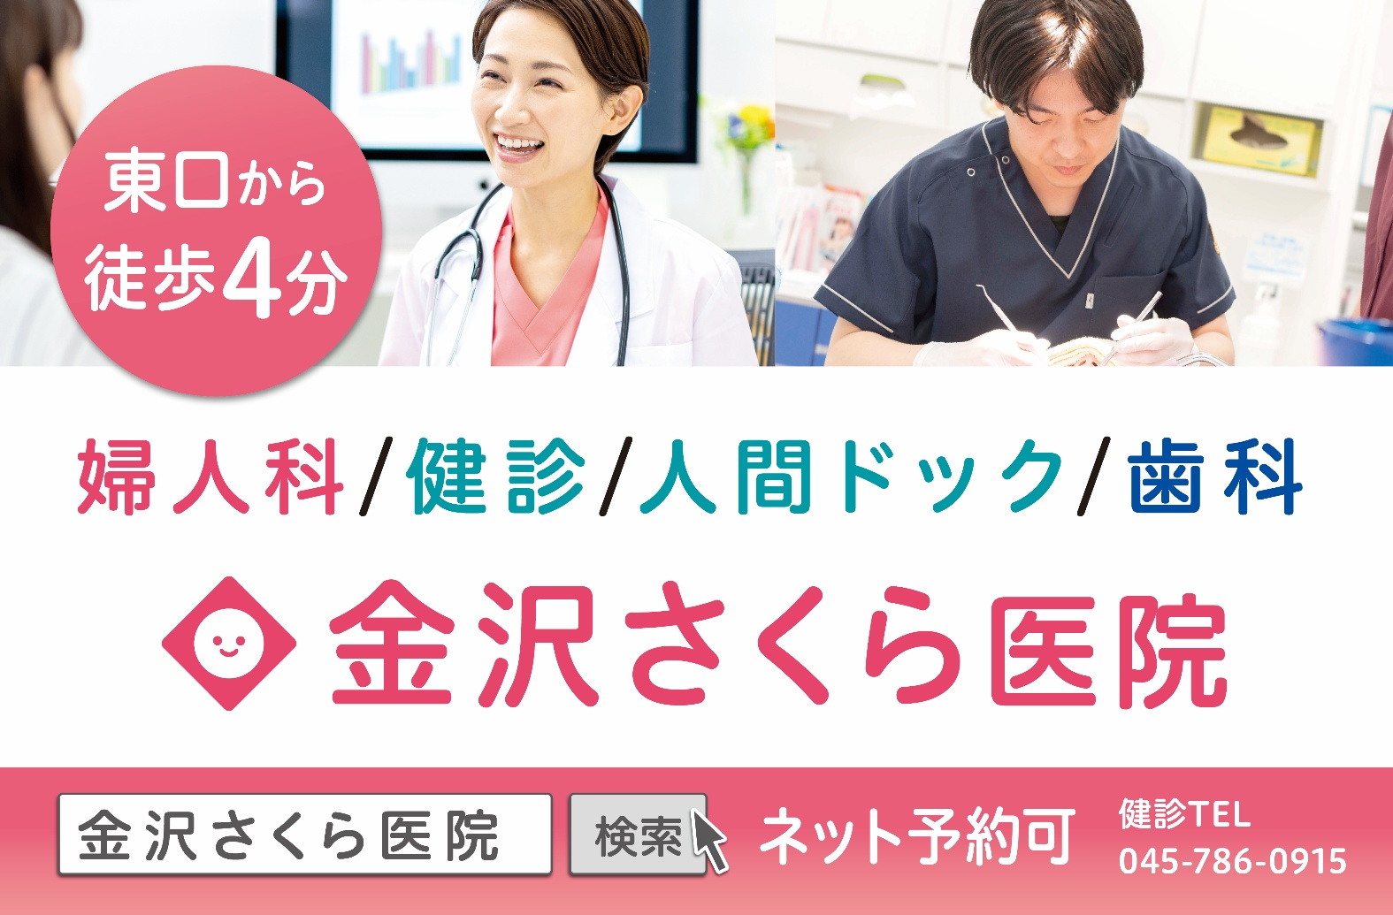
ﾌﾘｶﾞﾅ |  |  |  |  | 所在地④ |  |  |  |  |  | 担当者
会社名
 |  |  |  |  |  |  |  |  |  |  | TEL

上記と連絡先が異なる場合（事業所・店舗）ご記入
ﾌﾘｶﾞﾅ |  |  |  |  | 所在地⑤ |  |  |  |  |  | 担当者
会社名
 |  |  |  |  |  |  |  |  |  |  | TEL

 |  |  |  |  |  |  |  |  |  | 【 返送先FAX 】 045-786-5541
①
②
保険者番号 |  |  | 記号

③
番号 |  | フ リ ガ ナ |  |  | 生 年 月 日 |  | 〇か印で記入ください |  |  | 協会けんぽ制度利用 〇もしくは印で記入下さい |  |  |  |  | 第1希望日 （AM・PMに〇を付けて下さい） |  |  |  | 第2希望日 （AM・PMに〇を付けて下さい） |  |  |  | オプション検査／備考
 |  | 氏 名
 |  |  |  | 男 | 昭 | 年 月 日 | 一般健診 （35歳～74歳） | 定期健康診断 （35歳未満） | ※(1) 付加健診 |  | ※(2) 差額 人間ドック | ※(3) 乳がん検診 （偶数年齢） | ※(4) 子宮がん検診 （偶数年齢） | 胃カメラ （6,600円） | 月 日 AM・PM |  |  |  | 月 日 AM・PM
 |  |  |  | ・ | ・
 |  |  |  | 女 | 平
 |  |  |  | 男 | 昭 | 年 月 日 | 一般健診 （35歳～74歳） | 定期健康診断 （35歳未満） | ※(1) 付加健診 |  | ※(2) 差額 人間ドック | ※(3) 乳がん検診 （偶数年齢） | ※(4) 子宮がん検診 （偶数年齢） | 胃カメラ （6,600円） | 月 日 AM・PM |  |  |  | 月 日 AM・PM
 |  |  |  | ・ | ・
 |  |  |  | 女 | 平
 |  |  |  | 男 | 昭 | 年 月 日 | 一般健診 （35歳～74歳） | 定期健康診断 （35歳未満） | ※(1) 付加健診 |  | ※(2) 差額 人間ドック | ※(3) 乳がん検診 （偶数年齢） | ※(4) 子宮がん検診 （偶数年齢） | 胃カメラ （6,600円） | 月 日 AM・PM |  |  |  | 月 日 AM・PM
 |  |  |  | ・ | ・
 |  |  |  | 女 | 平
 |  |  |  | 男 | 昭 | 年 月 日 | 一般健診 （35歳～74歳） | 定期健康診断 （35歳未満） | ※(1) 付加健診 |  | ※(2) 差額 人間ドック | ※(3) 乳がん検診 （偶数年齢） | ※(4) 子宮がん検診 （偶数年齢） | 胃カメラ （6,600円） | 月 日 AM・PM |  |  |  | 月 日 AM・PM
 |  |  |  | ・ | ・
 |  |  |  | 女 | 平
 |  |  |  | 男 | 昭 | 年 月 日 | 一般健診 （35歳～74歳） | 定期健康診断 （35歳未満） | ※(1) 付加健診 |  | ※(2) 差額 人間ドック | ※(3) 乳がん検診 （偶数年齢） | ※(4) 子宮がん検診 （偶数年齢） | 胃カメラ （6,600円） | 月 日 AM・PM |  |  |  | 月 日 AM・PM
 |  |  |  | ・ | ・
 |  |  |  | 女 | 平
 |  |  |  | 男 | 昭 | 年 月 日 | 一般健診 （35歳～74歳） | 定期健康診断 （35歳未満） | ※(1) 付加健診 |  | ※(2) 差額 人間ドック | ※(3) 乳がん検診 （偶数年齢） | ※(4) 子宮がん検診 （偶数年齢） | 胃カメラ （6,600円） | 月 日 AM・PM |  |  |  | 月 日 AM・PM
 |  |  |  | ・ | ・
 |  |  |  | 女 | 平
 |  |  |  | 男 | 昭 | 年 月 日 | 一般健診 （35歳～74歳） | 定期健康診断 （35歳未満） | ※(1) 付加健診 |  | ※(2) 差額 人間ドック | ※(3) 乳がん検診 （偶数年齢） | ※(4) 子宮がん検診 （偶数年齢） | 胃カメラ （6,600円） | 月 日 AM・PM |  |  |  | 月 日 AM・PM
 |  |  |  | ・ | ・
 |  |  |  | 女 | 平
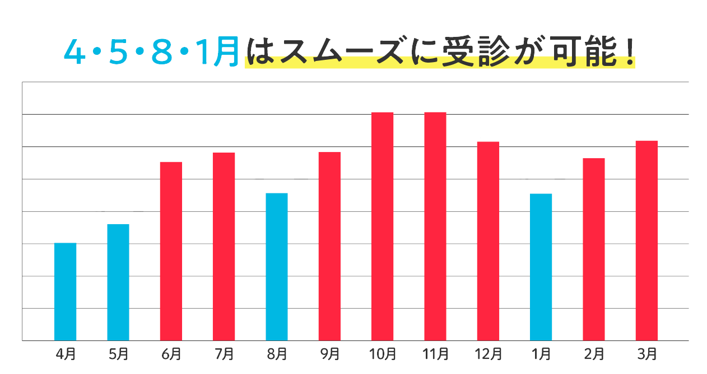
 |  |  |  | 【レディースデイ】 月曜日PMは女性のみ |  |  |  |  |  | 【胃カメラ検査】 月曜日～土曜日 AM実施 （経鼻・経口局部麻酔）

※(1) 付加健診→40歳・45歳・50歳・55歳・60歳・65歳・70歳の節目年齢の方が対象です。（負担額2,689円）
※(2) 差額ドック→金沢さくら医院人間ドック45,100円が協会けんぽ加入者33,300円で受診可能に。(※1)の節目年齢の方は26,300円で受けられる制度の大変お得な人間ドックです
※(3) 乳がん検診→一般健診を受診する40歳から74歳の偶数年齢に達する方
※(4) 子宮頸がん検診→一般健診を受診する36歳から74歳の偶数年齢に達する方

